Лист1
r | 0.2

m | r_eff
2 | 0.21
4 | 0.21550625
12 | 0.21939108491

T | 3.6
m | 1
S(0) | 8000
S(T) | 20000

r_слож=((S(T)/S(0) - 1)/T
r_слож= | 0.41666666667
r_eff= | 0.41666666667

S(0) | 60000
S(T) | 75000
T | 140

а) |  |  | б)
t | 0.38888888889 |  | t | 0.38356164384
r_eff | 0.64285714286 |  | r_eff | 0.65178571429

r | 0.3

m | r_eff
4 | 0.33546914062
12 | 0.34488882425

r_eff | 0.26

m | r_ном
2 | 0.24499443206
12 | 0.23335160354

S(T) | 15000
T | 4
r | 0.24

m | S(0) | r_дисконт
12 | 5798.0641285 | 0.39676759637
2 | 6058.2484197 | 0.36899079407
1 | 6344.6039668 | 0.34105344

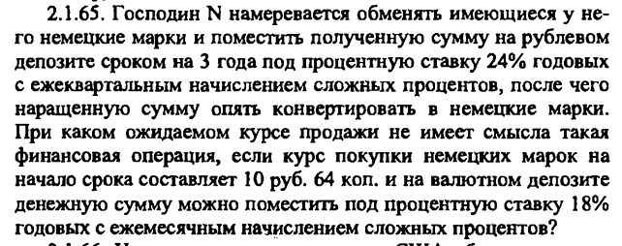

S(0) | 10.64
T | 3
r | 0.24
m | 4
S(T) | 21.40977046

r_валют | 0.18
m_валют | 12
S(T)_валют |  | 18.185244685

